比较法案例
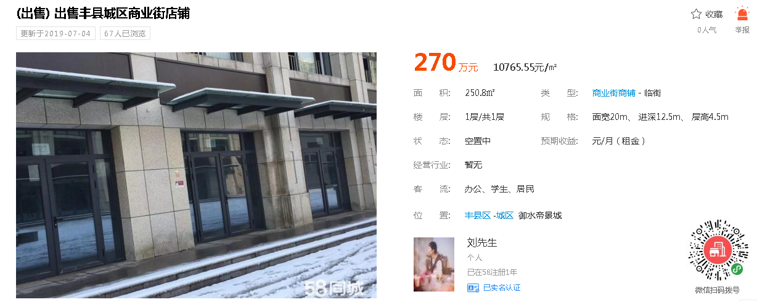

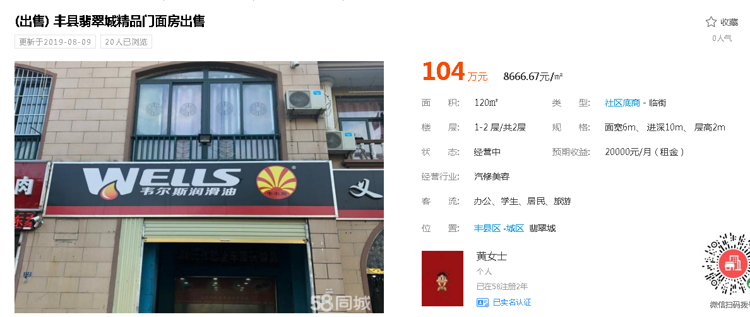

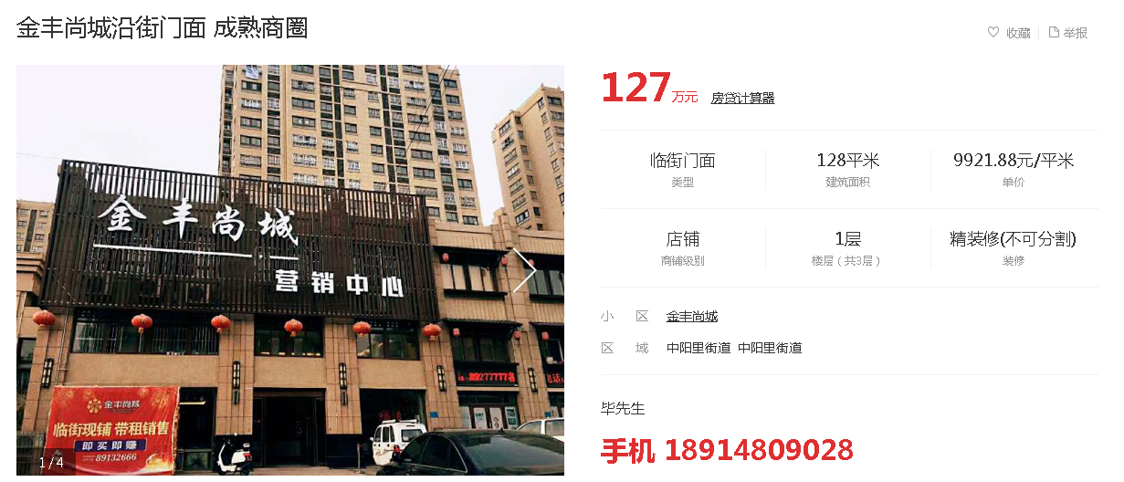

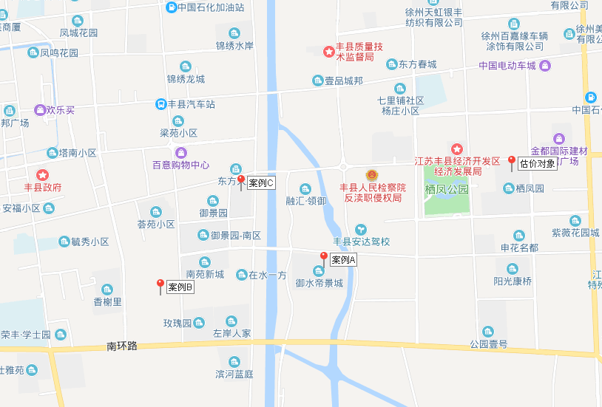

Sheet1
徐州市区商业市场各区域供销对比
 | 供应面积 | 成交面积
泉山区 | 1.62 | 3.55
鼓楼区 | 0.88 | 2.6
云龙区 | 5.54 | 2.3
铜山区 | 7.01 | 3.25
经济开发区 | 5.19 | 2.28

建筑面积（㎡）
451.5
417.26
356.76
1407.96
2633.48

